Sheet1
 |  |  | 20 年 月 日

タイトル | 1日カロリー摂取量収支精密検査・記録

 | 1日のカロリー摂取量は自分に合っているか |  | 発表の
概要 | ／ |  | 可／否:
／ | 細かく調査することで適したカロリー摂取を！
売り | 1日のカロリー摂取量の収支の記録をして日々の生活の見直しを

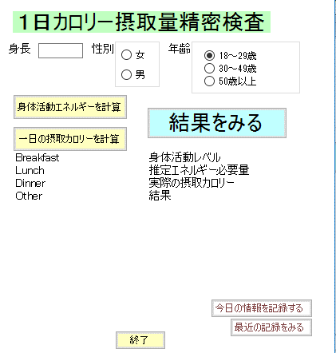
①入力
機能
詳細
・
画面
デザイン

②Excel open＆入力
④入力
③Excel open＆入力

Excel open

推奨エネルギー必要量が
少ない
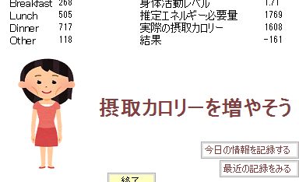

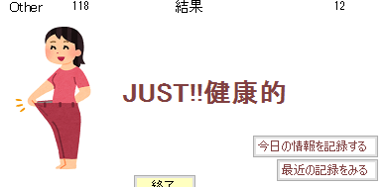

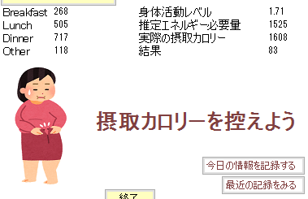
推奨エネルギー必要量が
多い

推奨エネルギー必要量が
１００cal以内

機能の | 18歳以上しか利用できない
制限 | 処理が重い
／ | ／
今後の | 反応速度を速くする | もっとリアルタイム処理されるようにしたい
拡張 | 17歳以下もできるようにする | 入力しやすくしたい
 | 前期のOFF開発とC#の授業を活かして作品を作成しました。最初は同一画面で処理する予定でしたが煩雑で複雑になってしまったためExcelで簡単に入力する形の仕組みに拡張しました。それがあったためVisualStudioからExcelをオープンするために繋げたり、VisualStudioからcsvをインポートしたりするところに苦戦しましたが無事出来上がってよかったです。
感想
（作品）

